Hoja1
z

FONDO PATRIMONIAL DE LAS EMPRESAS REFORMADAS
Relación de inventario en almacén
Periodo Abril - Junio , 2025
Inventario Material Gastable de Oficina
Código Institucional | Fecha Registro | Fecha de Adquisición | Descripción del activo o bien | Unidad de Medida | Existencia | Costo Unitario en RD$ | Valor en RD$
101 | 2017-05-14 | 2024-07-05 | BANDAS ELÁSTICAS (GOMITAS) | CAJA 1/1 | 18.00 | 24.08 | 433.51
3633 | 2017-05-14 | 2023-02-07 | BANDEJAS PARA EL ESCRITORIO | UNIDAD 1/1 | 13.00 | 233.99 | 3,041.93
3308 | 2017-05-14 | 2024-02-20 | BORRADORES PARA PIZARRA | UNIDAD 1/1 | 2.00 | 36.58 | 73.16
3638 | 2017-05-14 | 2024-09-25 | CARPETA BLANCA NO. 1 PULG. CON BOLSILLO | UNIDAD 1/1 | 42.00 | 150.03 | 6,301.20
71 | 2017-05-14 | 2018-01-08 | CARPETA BLANCA NO. 1 1/2 PULG. CON BOLSILLO | UNIDAD 1/1 | 25.00 | 205.02 | 5,125.47
72 | 2017-05-14 | 2021-04-14 | CARPETA BLANCA NO. 2 PULG. CON BOLSILLO | UNIDAD 1/1 | 15.00 | 232.68 | 3,490.26
73 | 2017-05-14 | 2021-04-14 | CARPETA BLANCA 1/2 PULG. | UNIDAD 1/1 | 16.00 | 116.36 | 1,861.70
70 | 2017-05-14 | 2021-04-14 | CINTAS PARA CALCULADORAS | UNIDAD 1/1 | 6.00 | 29.12 | 174.71
27 | 2017-05-14 | 2021-04-14 | CLIP GRANDE NO. 2 | CAJA 100/1 | 60.00 | 30.71 | 1,842.53
47 | 2014-11-20 | 2021-05-24 | CLIPS BINDER DE 19 MM (BILLETEROS) | UNIDAD 1/1 | 125.00 | 21.17 | 2,646.15
46 | 2010-07-01 | 2021-05-24 | CLIPS BINDER DE 51 MM (BILLETEROS) | UNIDAD 1/1 | 109.00 | 109.11 | 11,892.87
2609 | 2010-07-01 | 2021-05-24 | CLIPS BINDER DE 32 MM (BILLETEROS) | UNIDAD 1/1 | 56.00 | 50.48 | 2,826.90
296 | 2017-05-14 | 2021-05-24 | CORRECTORES LÍQUIDO | UNIDAD 1/1 | 27.00 | 26.52 | 716.10
126 | 2017-05-14 | 2021-05-24 | DISPENSADOR PARA TAPE 3/4 | UNIDAD 1/1 | 1.00 | 247.80 | 247.80
54 | 2017-05-14 | 2021-05-24 | FELPA UNI-BALL SIGNO IMPACT 207 AZUL | UNIDAD 1/1 | 70.00 | 265.57 | 18,589.86
3626 | 2017-05-14 | 2021-05-24 | FELPA UNI-BALL SIGNO IMPACT 207 NEGRA | UNIDAD 1/1 | 22.00 | 145.95 | 3,210.80
1494 | 2017-05-14 | 2021-05-24 | FELPAS NEGRAS | UNIDAD 1/1 | 12.00 | 19.39 | 232.73
1495 | 2014-11-20 | 2020-02-14 | FELPAS ROJAS | UNIDAD 1/1 | 53.00 | 118.75 | 6,293.55
60 | 2014-11-20 | 2020-02-14 | FOLDER 8 1/2 X 11 | UNIDAD 100/1 | 6100.00 | 2.21 | 13,474.90
61 | 2014-11-20 | 2020-02-14 | GOMA PARA BORRAR | UNIDAD 1/1 | 45.00 | 4.70 | 211.54
4103 | 2014-11-20 | 2018-10-02 | GRAPADORA GRANDE | UNIDAD 1/1 | 4.00 | 2,832.00 | 11,328.00
66 | 2014-11-20 | 2021-05-24 | GRAPADORAS NO. 26/6 | UNIDAD 1/1 | 4.00 | 459.83 | 1,839.31
3630 | 2014-11-20 | 2021-05-24 | GRAPAS ESTÁNDAR NO. 26 | CAJA 5000/1 | 31.00 | 33.74 | 1,045.86
3634 | 2017-05-14 | 2021-05-24 | GRAPAS ESTÁNDAR NO. 39 | CAJA 1000/1 | 20.00 | 112.47 | 2,249.39
4104 | 2017-05-14 | 2021-05-24 | GRAPAS STAPLE-L1 CANON | UNIDAD 1/1 | 2.00 | 2,606.27 | 5,212.55
48 | 2010-07-01 | 2021-10-06 | GRAPAS XEROX WORKCENTRE 5335 | UNIDAD 1/1 | 1.00 | 5,379.62 | 5,379.62
49 | 2017-05-14 | 2024-05-24 | LAPICEROS ROJOS | UNIDAD 1/1 | 14.00 | 12.84 | 179.78
26 | 2017-05-14 | 2021-10-06 | LÁPICES DE CARBÓN HB 2 | UNIDAD 1/1 | 43.00 | 4.28 | 184.17
2473 | 2017-05-14 | 2019-11-11 | LIBRETA GRANDE (8 1/2 X 11) BLANCA | UNIDAD 1/1 | 124.00 | 47.20 | 5,852.80
57 | 2017-05-14 | 2024-05-24 | LIBRETAS PEQUEÑAS BLANCAS | UNIDAD 1/1 | 30.00 | 25.96 | 778.80
58 | 2017-05-14 | 2021-05-24 | LIBRO RECORD | UNIDAD 1/1 | 15.00 | 231.70 | 3,475.54
55 | 2017-05-14 | 2021-10-06 | MARCADOR AZUL DE PUNTA FINA | UNIDAD 1/1 | 98.00 | 70.80 | 6,938.40
82 | 2014-11-20 | 2021-05-24 | MARCADOR NEGRO DE PUNTA FINA | UNIDAD 1/1 | 102.00 | 70.80 | 7,221.60
81 | 2017-05-14 | 2021-05-24 | MARCADOR ROJO DE PUNTA FINA | UNIDAD 1/1 | 100.00 | 70.80 | 7,080.00
128 | 2010-07-01 | 2024-02-20 | MARCADOR ROSADO DE PUNTA FINA | UNIDAD 1/1 | 98.00 | 70.80 | 6,938.40
3818 | 2010-07-01 | 2020-02-20 | MARCADOR VERDE DE PUNTA FINA | UNIDAD 1/1 | 105.00 | 70.80 | 7,434.00
3817 | 2010-07-01 | 2020-02-20 | MARCADORES AZULES | UNIDAD 1/1 | 62.00 | 13.28 | 823.55
3821 | 2010-07-01 | 2023-01-12 | MARCADORES NEGROS | UNIDAD 1/1 | 67.00 | 13.30 | 891.37
3820 | 2010-07-01 | 2023-01-12 | MARCADORES PARA PIZARRA AZUL | UNIDAD 1/1 | 1.00 | 38.23 | 38.23
3819 | 2017-05-14 | 2023-01-12 | MARCADORES PARA PIZARRA NEGRO | UNIDAD 1/1 | 1.00 | 38.23 | 38.23
782 | 2017-05-14 | 2023-01-12 | MARCADORES PARA PIZARRA ROJO | UNIDAD 1/1 | 2.00 | 38.23 | 76.46
68 | 2010-07-01 | 2023-01-12 | MARCADORES PARA PIZARRA VERDE | UNIDAD 1/1 | 1.00 | 38.23 | 38.23
3299 | 2017-05-14 | 2021-05-24 | MARCADORES ROJOS | UNIDAD 1/1 | 37.00 | 16.89 | 624.91
3296 | 2017-05-14 | 2021-05-24 | MARCADORES VERDES | UNIDAD 1/1 | 27.00 | 23.01 | 621.27
3297 | 2017-05-14 | 2021-05-24 | MEMORIA USB DE 128GB | UNIDAD 1/1 | 10.00 | 767.26 | 7,672.60
3298 | 2017-05-14 | 2021-05-24 | MEMORIA USB DE 32GB | UNIDAD 1/1 | 4.00 | 321.36 | 1,285.44
69 | 2017-05-14 | 2021-05-24 | MEMORIA USB DE 64GB | UNIDAD 1/1 | 16.00 | 417.35 | 6,677.68
831 | 2014-11-20 | 2021-05-24 | PAPEL EN ROLLO PARA MÁQUINAS DE CALCULAR | UNIDAD 1/1 | 89.00 | 20.33 | 1,809.61
3654 | 2010-07-01 | 2021-05-24 | PAPEL 8 1/2 X 14 | RESMA 1/1 | 4.00 | 424.51 | 1,698.04
1559 | 2010-07-01 | 2021-05-24 | PEGAMENTO STICK 40GR | UNIDAD 1/1 | 7.00 | 107.13 | 749.94
3653 | 2017-05-14 | 2024-07-05 | PENDAFLEX 8 1/2 X 11 | CAJA 25/1 | 5.00 | 423.79 | 2,118.94
83 | 2017-05-14 | 2024-07-05 | PERFORADORA DE 2 HOYOS | UNIDAD 1/1 | 10.00 | 160.67 | 1,606.74
4105 | 2017-05-14 | 2024-07-05 | PERFORADORA DE 3 HOYOS SWINGLINE | UNIDAD 1/1 | 3.00 | 337.01 | 1,011.02
96 | 2017-05-14 | 2021-05-24 | PORTA CLIPS | UNIDAD 1/1 | 18.00 | 39.00 | 701.95
97 | 2017-05-14 | 2021-05-24 | PORTA LÁPICES | UNIDAD 1/1 | 17.00 | 88.65 | 1,507.09
102 | 2017-05-14 | 2021-05-24 | POST IT BANDERITAS | UNIDAD 1/1 | 198.00 | 129.54 | 25,648.39
79 | 2017-05-14 | 2021-05-24 | POST-IT 2 X 3" | UNIDAD 1/1 | 62.00 | 21.52 | 1,334.17
807 | 2017-05-14 | 2021-05-24 | PROTECTORES PARA HOJAS 8 1/2 X 11 | PAQUETE 100/1 | 10.00 | 215.35 | 2,153.50
...
Relación de inventario en almacén
3135 | 27/06/2017 | 2024-07-01 | VELONES AROMÁTICOS | UNIDAD 1/1 | 9.00 | 366.86 | 3,301.76
4270 | 2007-05-14 | 2023-04-30 | ZAFACÓN DE OFICINA | UNIDAD 1/1 | 24.00 | 383.50 | 9,204.00
 |  |  |  |  |  |  | 1,037,369.25

Relación de inventario en almacén
Periodo Abril - Junio , 2025
Equipamiento de Proyectos
Código Institucional | Fecha Registro | Fecha de Adquisición | Descripción del activo o bien | Unidad de Medida | Existencia | Costo Unitario en RD$ | Valor en RD$
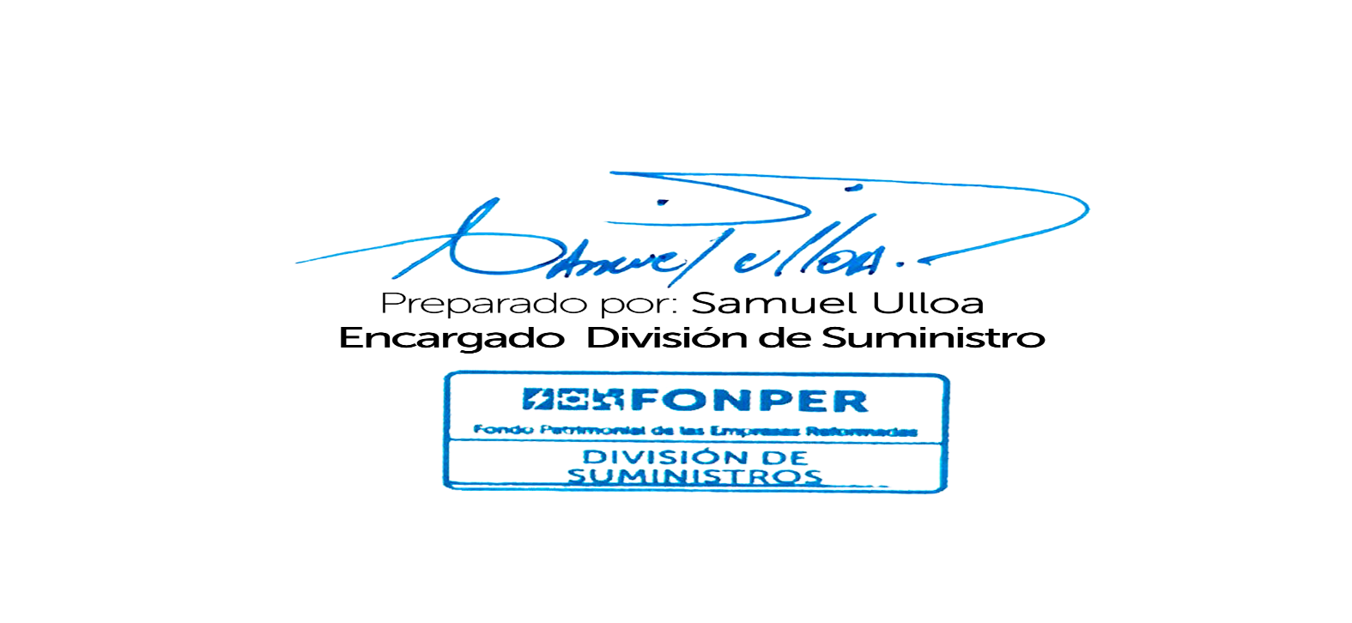
3807 | 14/10/2022 | 2023-05-16 | ABANICOS DE TECHO | UNIDADES 1/1 | 3.00 | 8,904.28 | 26,712.84
 |  |  |  |  |  |  | 26,712.84

